Sheet1
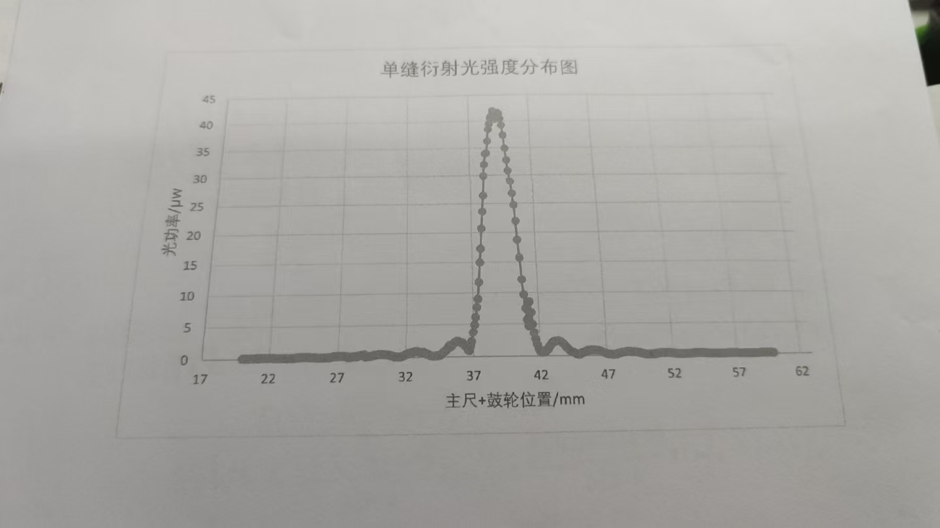
 | 0 | 0.1 | 0.2 | 0.3 | 0.4 | 0.5 | 0.6 | 0.7 | 0.8 | 0.9
20 | 0.16 | 0.16 | 0.16 | 115 | 0.16 | 0.16 | 0.17 | 0.18 | 0.18 | 0:20:00
21 | 0.21 | 0.22 | 0.21 | 0.22 | 0.23 | 0.24 | 0.25 | 0.25 | 0.25 | 0.25
22 | 0.24 | 0.24 | 0.23 | 0.22 | 0.21 | 0.2 | 0.19 | 0.18 | 0.17 | 0.16
23 | 0.15 | 0.15 | 0.16 | 0.16 | 0.17 | 0.18 | 0.18 | 0.19 | 0.21 | 0.23
24 | 0.25 | 0.26 | 0.27 | 0.28 | 0.29 | 0.29 | 0.29 | 0.29 | 0.29 | 0.27
25 | 0.26 | 0.24 | 0.23 | 0.22 | 0.21 | 0.19 | 0.18 | 0.17 | 0.17 | 0.17
26 | 0.17 | 0.19 | 0.21 | 0.21 | 0.23 | 0.26 | 0.28 | 0.33 | 0.35 | 0.36
27 | 0.37 | 0.37 | 0.37 | 0.36 | 0.35 | 0.33 | 0.32 | 0.29 | 0.2 | 0.22
28 | 0.24 | 0.28 | 0.32 | 0.29 | 0.32 | 0.36 | 0.41 | 0.47 | 0.51 | 0.54
29 | 0.24 | 0.28 | 0.32 | 0.29 | 0.32 | 0.36 | 0.41 | 0.47 | 0.51 | 0.54
30 | 0.57 | 0.59 | 0.58 | 0.58 | 0.56 | 0.53 | 0.49 | 0.44 | 0.4 | 0.35
31 | 0.28 | 0.24 | 0.21 | 0.19 | 0.19 | 0.19 | 0.21 | 0.25 | 0.3 | 0.38
32 | 0.48 | 0.62 | 0.69 | 0.75 | 0.72 | 0.8 | 0.88 | 0.92 | 0.95 | 0.89
33 | 0.84 | 0.77 | 0.7 | 0.76 | 0.69 | 0.6 | 0.48 | 0.38 | 0.29 | 0.23
34 | 0.26 | 0.22 | 0.22 | 0.25 | 0.29 | 0.3 | 0.42 | 0.58 | 0.78 | 0.96
35 | 1.12 | 1.39 | 1.75 | 1.52 | 1.69 | 1.94 | 2.16 | 2.28 | 2.37 | 2.39
36 | 2.3 | 2.18 | 2.1 | 1.93 | 1.72 | 1.4 | 1.07 | 0.94 | 1.51 | 2.35
37 | 3.72 | 4.94 | 6.12 | 7.68 | 9.1 | 11.72 | 14.94 | 17.26 | 20.7 | 23.6
38 | 26.4 | 29.9 | 31.9 | 33.9 | 34 | 36.2 | 38.4 | 39.4 | 40.5 | 41
39 | 41.9 | 41.4 | 40.3 | 41.1 | 41.6 | 41.4 | 40.4 | 39.2 | 37.3 | 34.9
40 | 32.7 | 30.8 | 28.9 | 26.7 | 24.7 | 21.9 | 18.7 | 15.7 | 12.1 | 9.63
41 | 7.45 | 5.65 | 4.63 | 8.54 | 6.82 | 4.95 | 3.62 | 2167 | 1.85 | 1.17
42 | 0.76 | 0.61 | 0.6 | 0.66 | 0.7 | 0.96 | 1.06 | 1.41 | 1.7 | 1.95
43 | 2.1 | 2.21 | 2.3 | 2.35 | 2.34 | 2.31 | 2.19 | 1.99 | 1.78 | 1.54
44 | 1.27 | 1.09 | 0.9 | 0.75 | 0.63 | 0.5 | 0.38 | 0.3 | 0.25 | 0.25
45 | 0.28 | 0.45 | 0.51 | 0.58 | 0.61 | 0.72 | 0.82 | 0.8 | 0.86 | 0.9
46 | 0.9 | 0.88 | 0.85 | 0.82 | 0.8 | 0.72 | 0.63 | 0.54 | 0.46 | 0.39
47 | 0.32 | 0.26 | 0.24 | 0.22 | 0.21 | 0.2 | 0.22 | 0.25 | 0.3 | 0.35
48 | 0.42 | 0.45 | 0.49 | 0.53 | 0.55 | 0.6 | 0.63 | 0.63 | 0.62 | 0.59
49 | 0.55 | 0.52 | 0.49 | 0.45 | 0.42 | 0.39 | 0.33 | 0.29 | 0.23 | 0.22
50 | 0.2 | 0.18 | 0.18 | 0.18 | 0.19 | 0.2 | 0.22 | 0.25 | 0.28 | 0.3
51 | 0.33 | 0.35 | 0.36 | 0.37 | 0.37 | 0.37 | 0.36 | 0.35 | 0.33 | 0.3
52 | 0.29 | 0.27 | 0.25 | 0.23 | 0.21 | 0.2 | 0.18 | 0.17 | 0.17 | 0.17
53 | 0.18 | 0.19 | 0.2 | 0.21 | 0.22 | 0.23 | 0.25 | 0.27 | 0.28 | 0.29
54 | 0.29 | 0.29 | 0.29 | 0.28 | 0.28 | 0.26 | 0.25 | 0.23 | 0.22 | 0.2
55 | 0.19 | 0.18 | 0.17 | 0.17 | 0.17 | 0.17 | 0.17 | 0.17 | 0.18 | 0.19
56 | 0.2 | 0.21 | 0.21 | 0.22 | 0.23 | 0.23 | 0.24 | 0.24 | 0.23 | 0.23
57 | 0.22 | 0.21 | 0.21 | 0.2 | 0.2 | 0.18 | 0.17 | 0.16 | 0.16 | 0.16
58 | 0.16 | 0.16 | 0.16 | 0.16 | 0.17 | 0.18 | 0.19 | 0.2 | 0.21 | 0.22
59 | 0.22 | 0.23 | 0.23 | 0.23 | 0.23 | 0.23 | 0.22 | 0.22 | 0.21 | 0.2
60 | 0.18 | ——— |  |  |  |  |  | —— | ——— | ———

